Use_Case
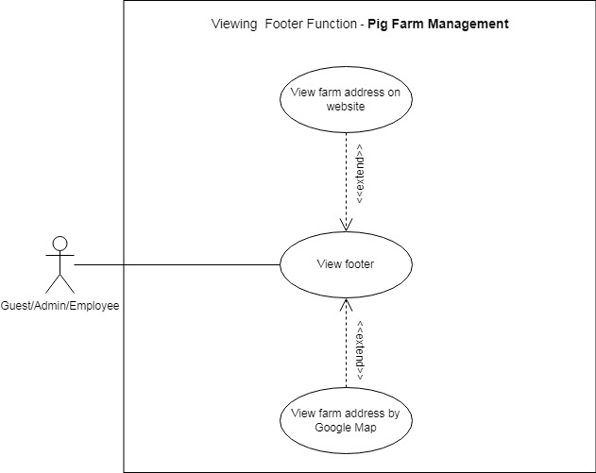
1.2. Các chức năng của hệ thống (thanh header)

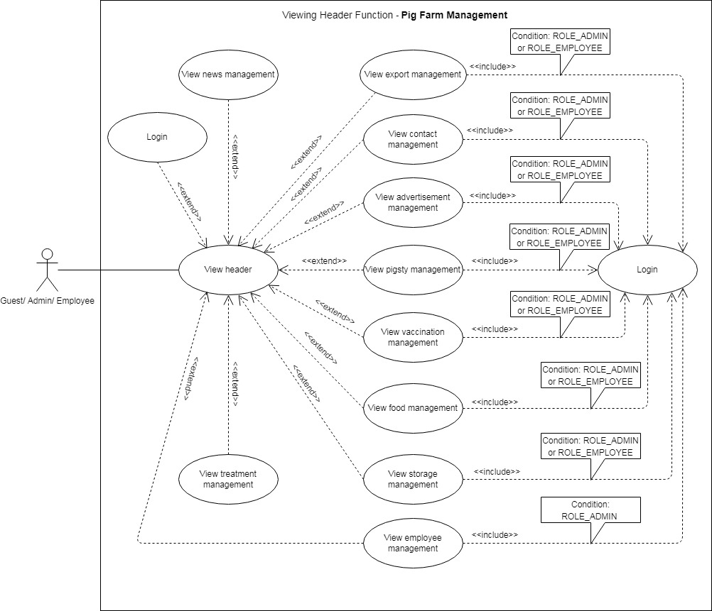

1.3. Danh sách tin tức chăn nuôi

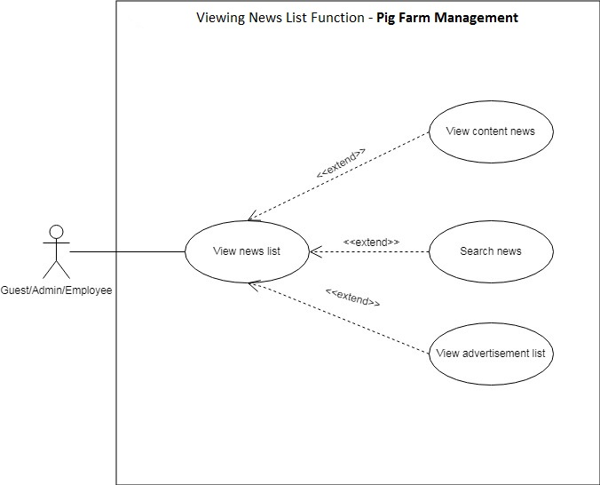

Other. Footer

Class_Diagram
1.3. Danh sách tin tức chăn nuôi

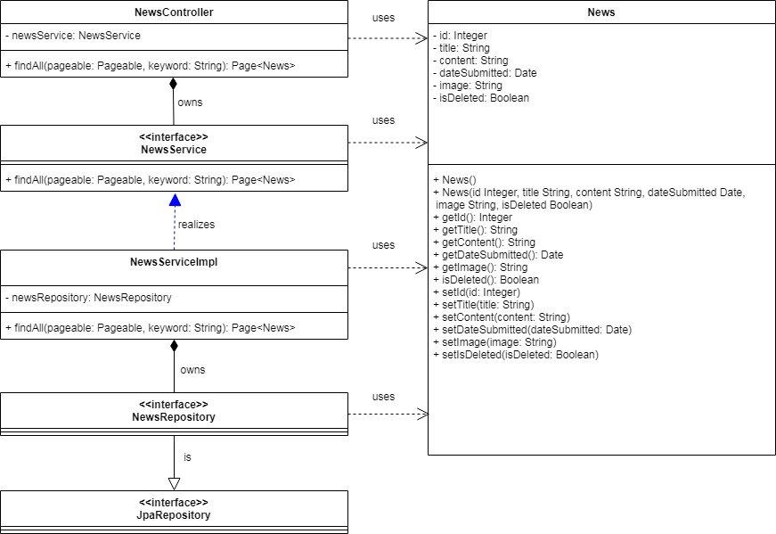

1.2. Các chức năng của hệ thống (thanh header)
Không có mối quan hệ với các interface, class.

Other. Footer
Không có mối quan hệ với các interface, class.

Sequence_Diagram
1.3. Danh sách tin tức chăn nuôi
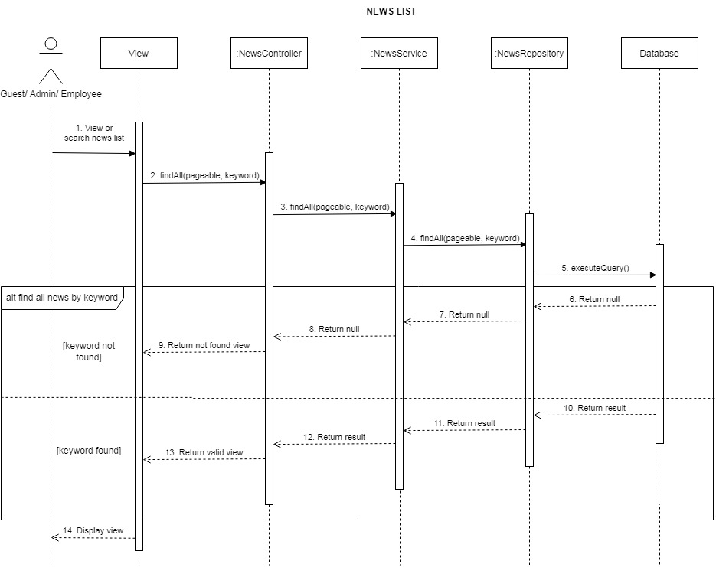

1.2. Các chức năng của hệ thống (thanh header)
Không có sequence_diagram.

Other. Footer
Không có sequence_diagram.

